Instruções
INSTRUÇÕES
Entrar em contato com a
Plataforma de Rastreailidade
⚠️ Antes de iniciar o preenchimento atualizar o office para a versão 64bits na lojinha de aplicativos

🔓 Solicitar acessos abaixo:

✳️ Acesso à página de Projetos no Confluence da Plataforma para salvar os arquivos de Schema
RAST | Projetos - documentação logs

✳️ Acesso ao Sharepoint da Plataforma de Rastreabilidade
Plataforma de Rastreabilidade – Página Inicial (sharepoint.com)

✳️ Acesso ao Databricks
Grupo de Acesso - Notebook Consulta Databricks Rastreabilidade

Após finalizar o processo de preenchimento do schema salvá-lo no confluence em seu respectivo canal no link:
RAST | Projetos - documentação logs

Sumário
▶️ Instruções para preenchimento do Schema
▶️ Geral
▶️ Padrão de nomenclatura para o arquivo
▶️ Padrão de nomenclatura para códigos de transação
▶️ Campos de identificação do schema
▶️ Exemplo de preenchimento de campos derivados de um fluxo de tela
▶️ Coluna "Nome Negócio"
▶️ Descrição dos campos para preenchimento
▶️ Volumetria e Custo
▶️ Macro Gerar Pré Schema
▶️ Macro Validar Schema
▶️ Incluir Campo no Catálogo de Dados
▶️ Macro Gerar Json
▶️ Checklist de Validação de logs
▶️ Macro Importar JSON (schema) e gerar Schema

Instruções para preenchimento do Schema

O schema tem o objetivo de informar os campos que serão registrados nos logs das transações de jornadas e serviços. Posteriormente, é utilizado para, em produção, garantir que o log está sendo gerado conforme definido. Em ambiente de homologação contribuirá na validação técnica do log, por meio do motor de validação. Por isso, é muito importante que seja preenchido refletindo as necessidades de coleta de dados (negócio e rastreabilidade) em log que foram levantadas para a jornada.

Geral

✔️ Deve ser preenchido com os campos que irão compor o log (os campos essências do seu canal(preenchimento automático via Macro "Pré Schema") , campos para negócio e mais as
informações específicas do seu serviço).
✔️ O documento schema excel deve ser gerado por microsserviço, contendo todas as transações previstas para o mesmo.
✔️ Na linha onde a coluna "Tipo" é igual a "schema", deve constar na coluna "Nome" o código da transação e na coluna "Descrição", o nome da transação.
Caso a Transação (Endpoint) não possua informações de entrada ou saída esses campos não precisam constar no schema.

Orientações para quando o cliente for não logado
✔️ Gravar no campo "auth.origem" o registro "NL" para identificar um cliente não logado
✔️ Gravar CPF/CNPJ no campo "auth.username" para identificar o cliente
Se o campo username for diferente de cpfCnpj ou ag/conta, é necessário buscar o chapter de rastreabilidade
✔️ Quando for log de push ou mensageria registrar no log o campo auth.origem informando o time (Mensageria/Infopush)

Padrão de nomenclatura para o arquivo

Padrão de nomeclatura para o nome do arquivo de schema: "Nome da jornada" - "Nome do microsserviço" - "data"
"NOME DA JORNADA" ex: Login
"NOME DO MICROSSERVIÇO" ex: bcpf-bff-logon
"DATA DA CRIAÇÃO \ EDIÇÃO" ex: 20122023
Ex: Login - bcpf-bff-logon - 20122023

Padrão de nomenclatura para códigos de transação

Padrão para a nomeclatura dos códigos de jornadas (Transações/Endpoints) - “CENTRO DE CUSTO”_”CAMADA”_”REFERENCIA AO QUE ESTÁ ACONTECENDO”_”CL”
CENTRO DE CUSTO: Centro de custo acionado, ex: BCPF, BSPI -> 4 caracteres
CAMADA: Camada onde está sendo acionado, ex: SRV, BFF, LIB -> 3 caracteres
REFERENCIA AO QUE ESTÁ ACONTECENDO: Identificação do serviço/transação, ex: CONVIVENCIA, TRANSFERENCIA -> x caracteres, não tem limite
AMBIENTE: CL: Referência a Cloud (Leap); HI: Referência a TI Híbrida;
Exemplo: BCPF_SRV_LOGON_SECURITY_CL
Para Websphere e Mainframe a princípio não temos validação no código de transação

Campos de identificação do schema

💠 bradesco.rastreabilidade.schema.contabil - Essa informação registra se a transação é contábil ou não. Preencher a coluna Lista valores (any.enum) com SIM para contábeis
e NÃO para não contábeis.
✳️ Se o campo for preenchido com "SIM" para contábil, é necessário identificar qual campo incluído no log será considerado como o valor principal da transação, para esse campo
selecionar na coluna Nome Negócio "Valor Principal".
Exemplo:

💠 bradesco.rastreabilidade.schema.produto - Informar a qual produto ou serviço a transação em questão se refere, selecionando no combo box, que são mantidos em
Catálogo de produtos e serviços.
Clique aqui para acessar o Catálogo de produtos e serviços.
💠 bradesco.rastreabilidade.schema.Type - Informar se a transação, no momento do log gerado, será consumida por Rastreabilidade e/ou Negócio (analítico) selecionando
no combo box.
💠 bradesco.rastreabilidade.schema.sistemico - Informar se a transação, no momento do log gerado, é sistêmica ou não selecionando "sim" ou "não" no combo box.
Caso não seja sistêmica, é consumida para gerar relatórios do Be.
💠 bradesco.rastreabilidade.schema.classificacao - Se a transação não for sistêmica, ou seja, se for utilizada nos relatórios do Be, esse campo deve conter a
categorização daquela transação. Deve ser escolhido um valor dentre os valores da combo box, que são mantidos em Classificação de logs.
Clique aqui para acessar o catálogo de Classificação de logs.
💠 schema.coletor - Informação preenchida automaticamente de acordo com informação gerada na macro Gerar Pré Schema. Referente ao tipo de coletor (Fluntd ou Fluentbit).

Exemplo de preenchimento de campos derivados de um fluxo de tela

As informações que aparecem nas telas da jornada e que são apresentadas ao cliente, devem ser avaliadas para inclusão no log, como informações relevantes para rastreabilidade jurídica.
✳️ Importante conter as informações principais pertinentes a tela de efetivação para comprovação do que o cliente realizou/efetivou. Exemplo:
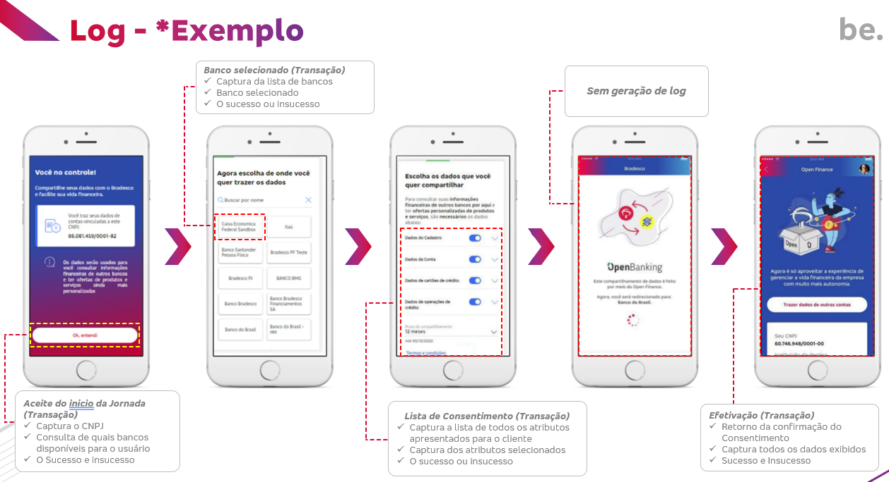

Coluna "Nome Negócio"

Na coluna "Nome negócio" - brad.business.label
✔️ Se determinado campo, pertencente a um schema da transação, for identificado como um campo para utilização no analítico,
deve-se preencher a coluna "Nome negócio" - brad.business.label com "Sim" para que a macro "Validar Schema" procure os campos no catálogo de dados.
▪️ Caso a macro encontre o campo no Catálogo de Dados, o campo será preenchido com a TAG Negócio automaticamente.
▪️ Caso a macro não encontre o campo no Catálogo de Dados, será necessário acessar a aba "Result_SchemaCatalogo" para inclusão do campo e tag negócio no catálogo.
Importante ressaltar que essa inclusão terá que ser aprovada pelo responsável do time de rastreabilidade para que a validação esteja ok.
Clique aqui para mais informações sobre aprovações de campos!
Importante que o time que estiver responsável pela construção de dashboards e relatórios esteja junto para que possa identificar a melhor informação. No caso de jornadas de migração para cloud e que já tenham dashboards e relatórios mantidos pelo be, alinhar informação com Rodrigo Lima/Renato Urbanick.

Descrição dos campos para preenchimento
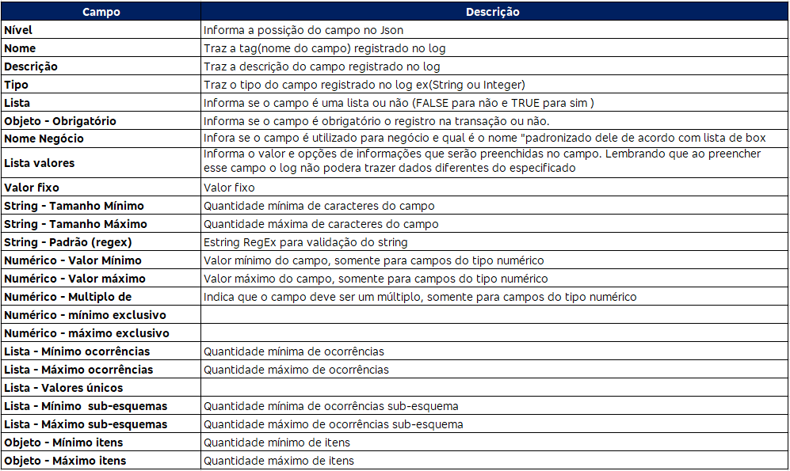

Na criação de um novo campo dentro do "Body" é importante considerar que não contenha "." pois impacta no motor de validação

Volumetria e Custo

Preencher na aba Schema informações referentes a Volumetria e Custo de armazenamento por mês para ter o cálculo do custo previsto para 11 anos.
Para realizar o custo de armazenamento estimado, utilizar a calculadora da Azure.
Clique aqui para acessar a Calculadora de Preços | Azure da Microsoft
Importante ressaltar que existe também o custo de processamento. Porém neste momento somente o custo de armazenamento está sendo estimado.
Para mais detalhes sobre o cálculo estimado do custo por volumetria para armazenamento, consulte o Confluence com informações de parâmetros base.
🔢Calculadora Azure - PLATAFORMA DE RASTREABILIDADE DIGITAL | Eden - Confluence

✅ Preencher a volumetria mensal
✅ Preencher o custo de armazenamento mensal
A coluna Custo de armazenamento mensal por GB será calculada pela macro.
A coluna Custo de armazenamento previsto para 11 anos será calculado pela macro. Lembrando que o custo mínimo é de 11 anos, mas pode variar de acordo com o produto.

Cálculo do Custo de Armazenamento para 11 anos
O Cálculo para estimar o custo de armazenamento previsto para 11 anos é realizado de forma acumulativa mês a mês.

Macro Gerar Pré Schema

Esta macro foi criada para facilitar o início do preenchimento do schema. Registra os campos essenciais para um log de rastreabilidade/negocio de acordo com o canal selecionado.
Segue abaixo seu passo a passo.
✔️ Selecionar de qual ambiente se trata o log a ser gerado:

Cloud - novos logs na Cloud
TI Híbrida - novos logs na TI híbrida
Logs dm migração de armazenamento para CLOUD - que serão carregados apenas para armazenamento e não sofrerão validações/ajustes de campos
Mainframe - novos logs no Mainframe
WebSphere - novos logs no WebSphere

✔️ Selecionar o tipo de Coletor

Fluentd e Fluent Bit são ferramentas de processamento de dados de telemetria, usadas principalmente para coleta, processamento e envio de logs e métricas.

✔️ Preencher o campo "Código da Transação" e "Nome da Transação"
Sempre levando em consideração o padrão de nomeclatura especificado acima
✔️ Clicar no botão "Adicionar Transação"
Adicionar todas as transaões que irão fazer parte do micosserviço relativo do schema
✔️ Selecionar o Canal ou Outro/Componente de acordo com o que se trata o microsserviço informado.
Ao clicar no botão "Limpar Schema", a macro vai excluir todos as transações do schema atual
Segue abaixo o formulário apresentado após o clique no botão de Gerar "Pré Schema"
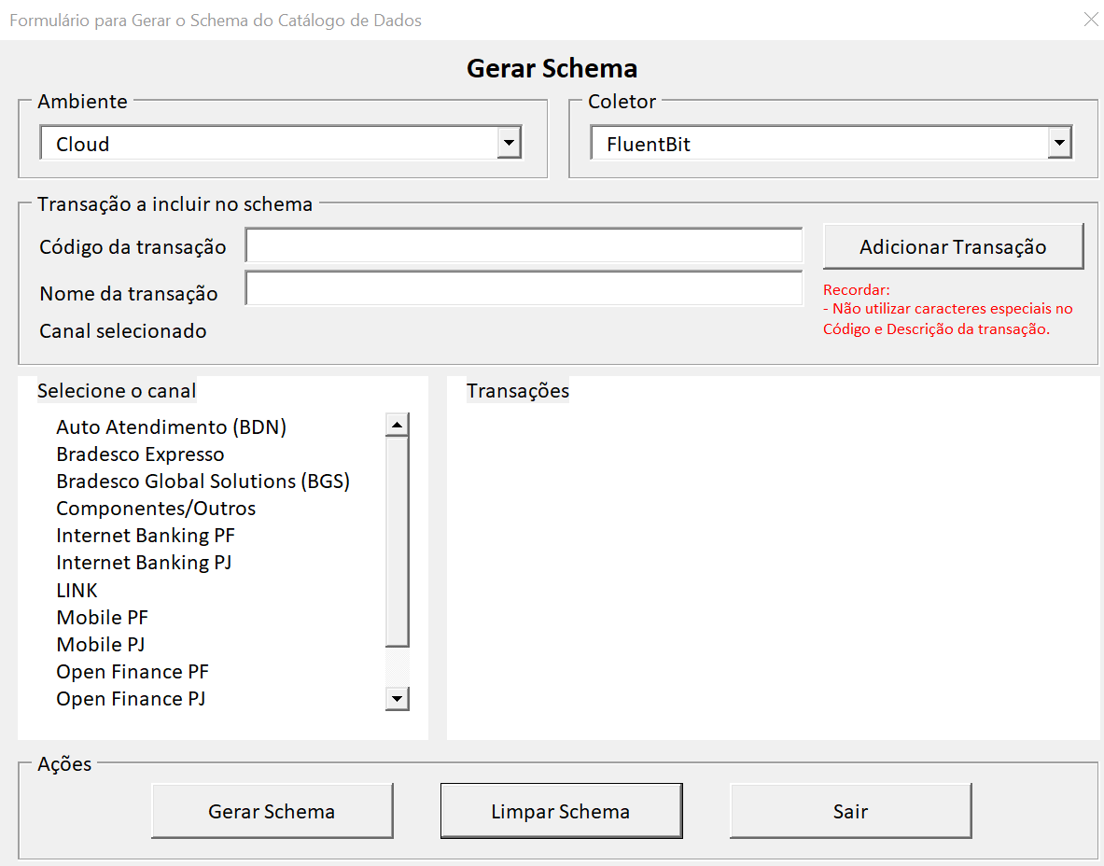

Macro Validar Schema

A macro "Validar Schema" tem o intuito de consultar e cruzar informações para facilitar e automatizar o processo de validação.
Ao rodar a macro, clicando no botão "Validar Schema" na aba "Schema", serão atualizadas informações nas seguintes abas:

Essenciais_Schema
Verifica se todos os campos essenciais obrigatórios estão contemplados no Schema
Coluna "Atributo" registra os campos essencias de acordo com o Catálogo de Dados.
Coluna "C" em diante registra todas as transações descritas no Schema e informa se o campo está sendo registrado:
Sim: Campo está sendo registrado
Não: Campo não está sendo reigstrado
Quando o campo estiver registrado com "Não" será necessário solicitar para a squad responsável a inclusão do campo no schema, pois todos os campos essenciais devem estar presentes no arquivo e no log.

NaoEssenciais_Schema
Verifica se os campos não essenciais estão contemplados no Schema
Coluna "Atributo" registra os campos essencias de acordo com o Catálogo de Dados.
Coluna "C" em diante registra todas as transações descritas no Schema e informa se o campo está sendo registrado:
Sim: Campo está sendo registrado
Não: Campo não está sendo reigstrado
Informações apenas para consulta dos campos não essenciais que não estão sendo registrados no schema. Necessário avaliar caso a caso de acordo com a jornada.

Schema_Catalogo
Verifica se para cada transação, os campos descritos no Schema estão cadastrados no Catálogo de Dados
Coluna "Transação" registra o codigo transação e os campos descritos no schema
Coluna "Status" registra se o campo está cadastrado no catálogo:
Existe: Campo está cadastrado
Não Existe: Campo não está cadastrado
Não se aplica: Campo não se aplica para cadastro
Quando o campo estiver registrado como "Não Existe" necessário realizar o cadastro do campo no catálogo de dados. Seguir o passo a passo abaixo ou utilizar
a macro disponiível na aba.
Catálogo de dados - administração - PLATAFORMA DE RASTREABILIDADE DIGITAL | Eden - Confluence (bradesco.com.br)

Preencher os campos que estão em branco levandando em consideração sua descrição:
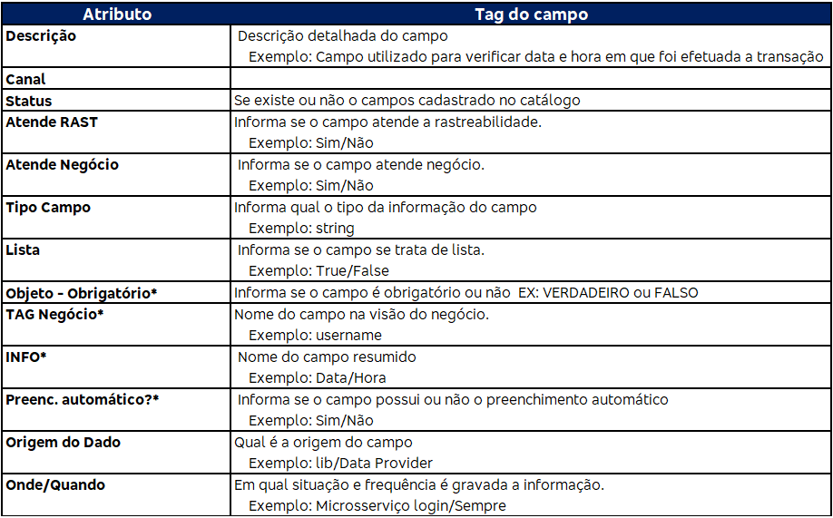

Validação
Indica o status geral da validação do Schema. Se estã OK, ou se há ajustes se serem realizados.
Verifica em cada transação, se existe uma linha para o tipo de log do schema
Coluna "object.required" verifica se está preenchido com FALSE
Coluna "Any.num" verifica se foi definido a finalidade do Log (Negócio, Rastreabilidade ou ambos)
Coluna "TAG Rastreabilidade" verifica se cada transação do schema possui a linha de log correspondente (schema.type)
Coluna schema.sistemico verifica se foi preenchido
Coluna schema.classificacao se sistemico=Não, verifica se o campo "any.enum" está preenchido com os valores pré-setados para classificação de logs/transações.
Valida se as colunas de preenchimento obrigatório (Tipo, Lista, objecty.requeired) estão preenchidas.
Valida se há algum atributo essencial faltando
Valida se há algum atributo variável faltando
Verifica se há descrição dos atrivutos com caracteres especiais que podem impactar na geração do JSON.
Verifica obrigatoriedade nos campos "auth.origem" e "auth.username"
Verifica a presença de "." em campos dentro do "Body"

Incluir Campo no Catálogo de Dados

Quando um campo (atributo) novo for incluído no Schema (aba "schema"), é necessário também incluir no catálogo de dados.
Após preencher o schema e utilizar a macro "Validar Schema", na aba "Schema_Catalogo" será informado se é necessário incluir o campo novo.

Como realizar a inclusão:
▪️ Na aba "Schema Catálogo" preencher os campos necessários (campos obrigatórios possuem asterisco *)
Quando a linha possuir o Stauts 'Não Existe Neste Canal' (Coluna D), é obrigatório o preenchimento das colunas: Atende RAST, Atende Negócio, INFO, preench. Automático, Campo Essencial e TAG Negócio.

Preenchimento do campo TAG Negócio
Se o campo 'Atende Negócio' = Não, preencher com 'Não se aplica'
Se o campo 'Atende Negócio' = Sim, preencher com Tag de Negócio (última palavra do atributo)

▪️ Clicar no botão "Inserir/Atualizar o Catálogo de Dados" para realizar a inclusão.
Após inserir os campos é necessário aguardar a aprovação do campo por parte do time de Atendimento da plataforma para dar continuidade no processo de preenchimento do schema

✔️Em caso de campos APROVADOS, será enviada uma notificação via chat do teams informando que foi aprovado e é possível sequenciar o processo.
❌Em caso de campos REPROVADOS, será enviada uma notificação via chat do teams informando que foi reprovado e o motivo da reprovação, que deve ser corrigido no schema
e imputado novamente.

Para correção e atualização do campo no catálogo é necessário primeiro utilizar a macro "Validar Schema" e depois consultar a aba "Schema_Catalogo" para efetuar o ajuste e
aguardar aprovação.

Para mais informações do Catálogo de Dados consultar 📋Catálogo de dados - PLATAFORMA DE RASTREABILIDADE DIGITAL

Macro Gerar Json

Esta macro transforma o preenchimento dos campos em um arquivo json, que será utilizado no motor para realizar a validação dos eventos de log.

Checklist de Validação de logs

O Checklist de validação de logs tem como objetivo apoiar na validação e confirmar a finalização do passo a passo efetuado durante a validação de um log de negócio por microsserviço
de acordo com o arquivo de schema preenchido.

Passo a passo para gerar o checklist e o aceite de validação:
✅ Clicar em "4 - Preparar Checklist"
✅ Preencher "Nome de validador" com o nome de quem está gerando o checklist.
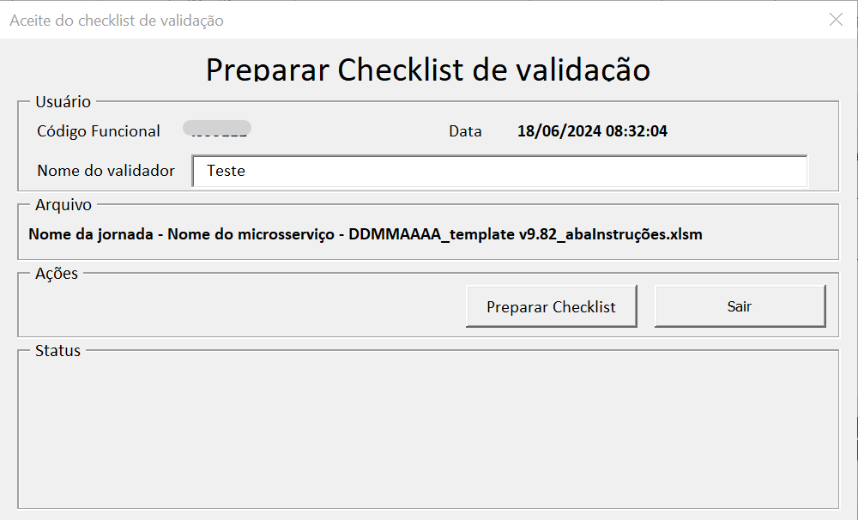

Quando clicar em "Preparar Checklist" será gerada a aba "Checklist"
✅ Preecher as informações "Nome do PO responsável pelo projeto" e "Versão do microsserviço"
✅ Verificar e assinalar os processos efetuados
✅ Voltar na aba "Schema" e clicar em "5 - Gerar Checklist"
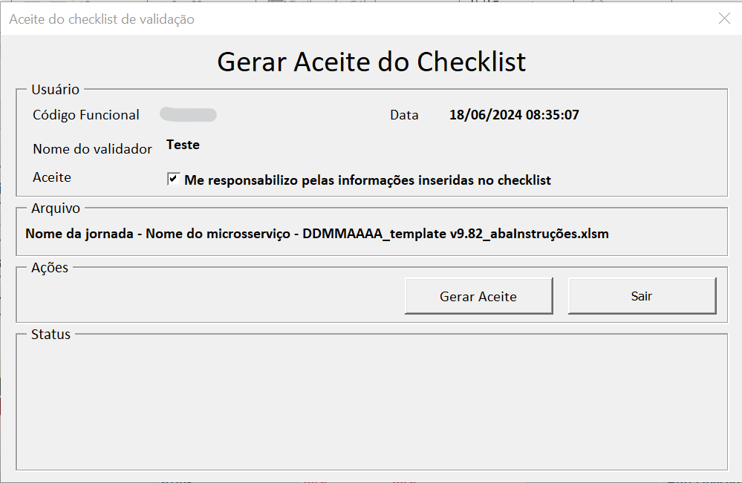

✅ Dar o check no aceite, e clicar em "Girar Aceite"
Será criada a aba "Aceite" e será salvo automaticamente, em seu computador, o pdf com o aceite realizado.
O salvamento do pdf será realizado no mesmo local onde o schema se encontra salvo.
✅ Salvar o pfd do aceite do confluce, no mesmo local onde são salvados os arquivos de schema. Conforme canal e produtos/serviços.
✅RAST | Projetos - documentação logs - PLATAFORMA DE RASTREABILIDADE DIGITAL | Eden - Confluence

Macro Importar JSON (schema) e gerar Schema

A macro possibilita a importação de arquivos JSON (schema) e gera um arquivo de Schema conforme seus registros.
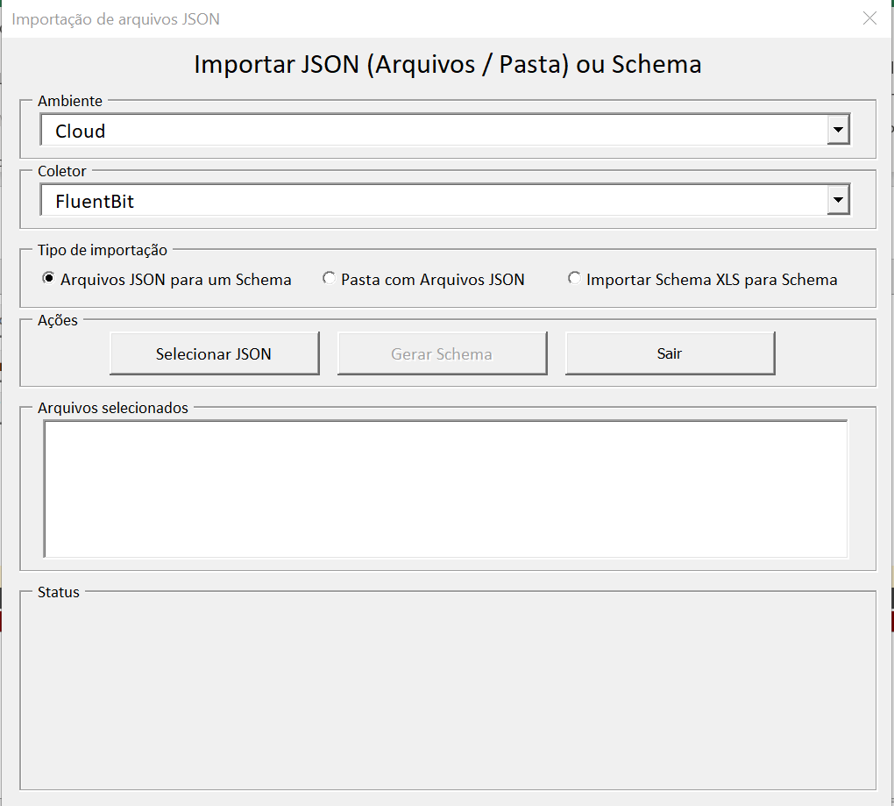

Possui dois tipos de importação:
💠 Arquivos JSON para um Schema: É possível importar os arquivos selecionando-os um a um.
💠 Importar pasta com Arquivos JSON: É possível importar em lote, selecionando uma pasta com vários arquivos.
💠 Importar Scham XLS para Schema: É possível as informações de um Schema para outro arquivo de Schema.

A macro salta o novo arquivo Schema xls automaticamente na mesma pasta onde o Schema atual está salvo.

